手順
Microsoft365(Office365、Exchange)ログイン手順

 | Microsoft 365 ログイン

 |  | https://admin.microsoft.com/Adminportal/Home?source=applauncher#/homepage

 |  | 【アカウント】admin@sunbelx.onmicrosoft.com
 |  | 【パスワード】abcdefg
 |  | 【アカウント登録マニュアル】https://www.nttbiz.jp/manual/webmail_365.pdf
 | URLにアクセス。アカウントを入力
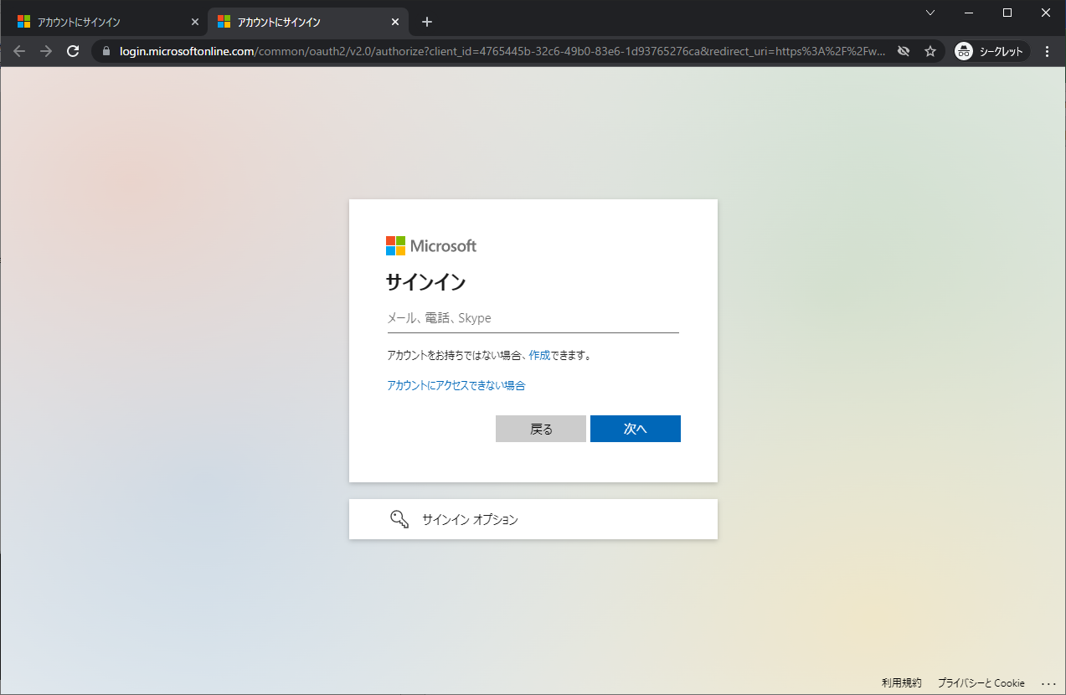

 | パスワードを入力

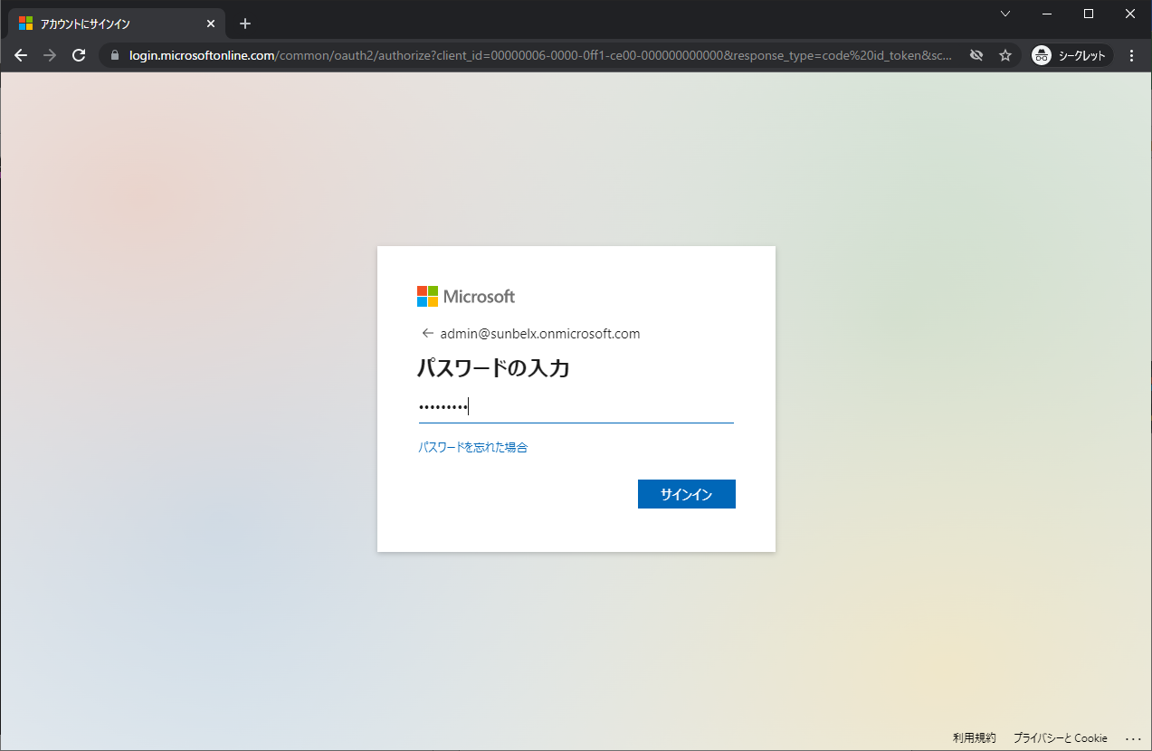

 | サインインを維持するか聞かれるのではい、を選択

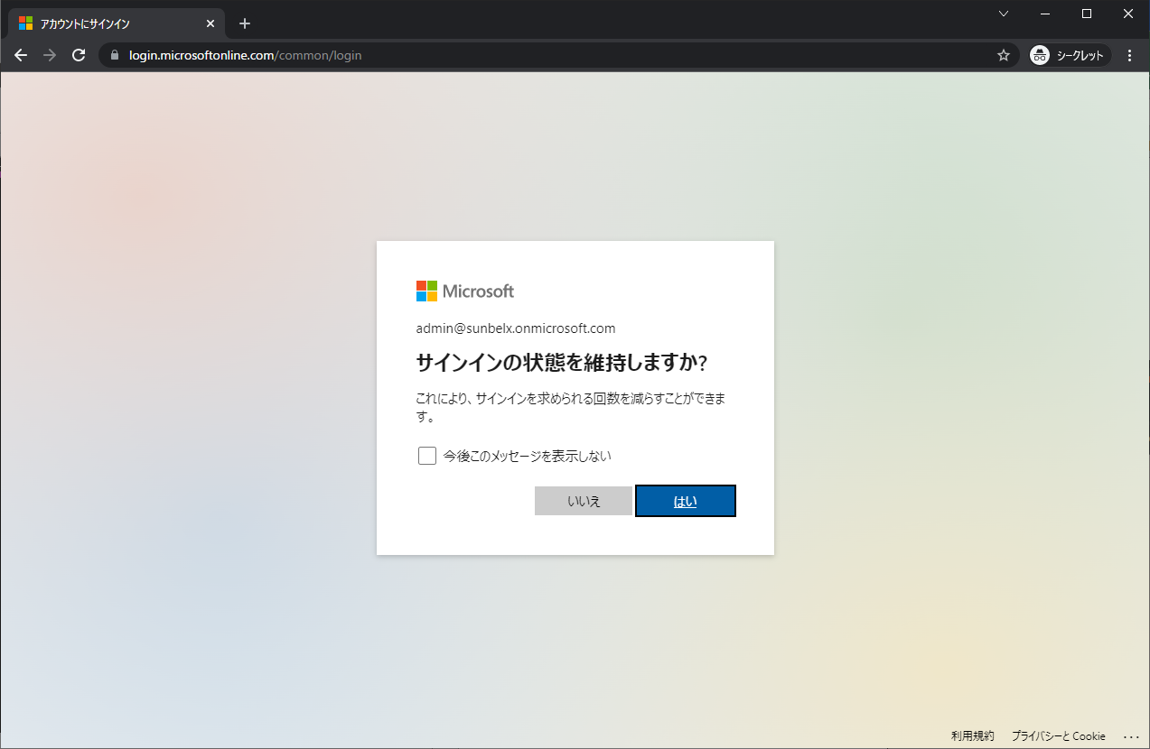

 | Microsoft 365管理センターが起動するので、左側からすべてを表示を選択

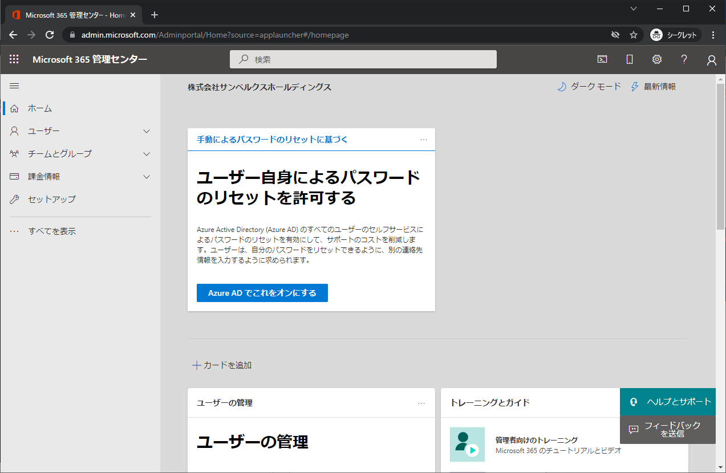

 | 左側メニューで、管理センターが展開されるので、Exchangeを選択

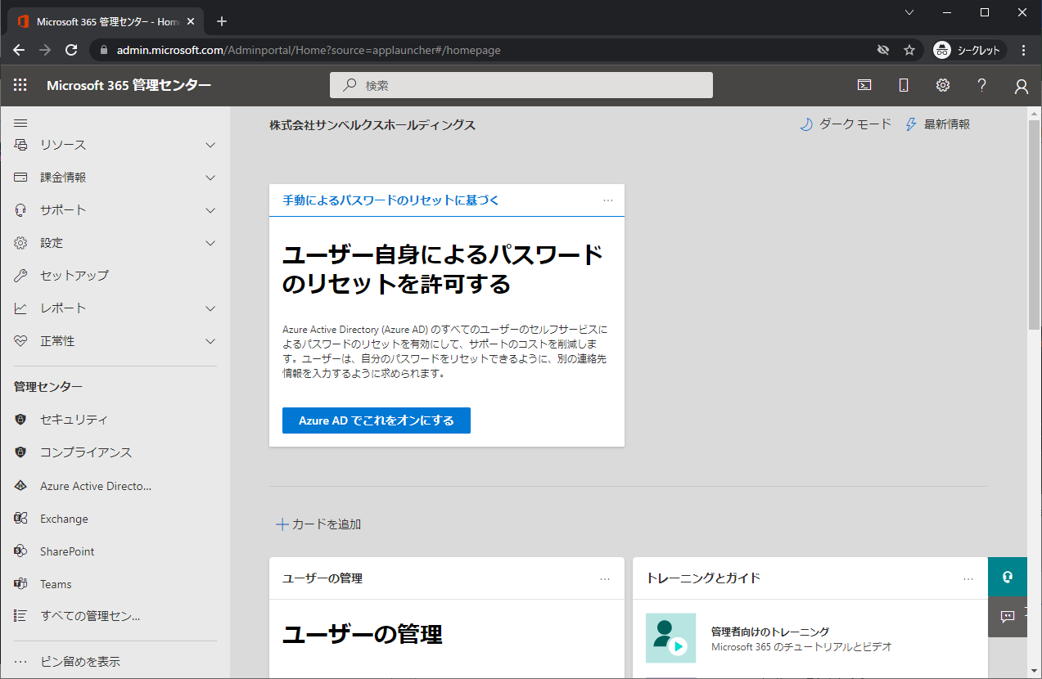

 | Exchangeの管理用のメニューが開く
 | Exchangeの関連の設定はこちらから行う。

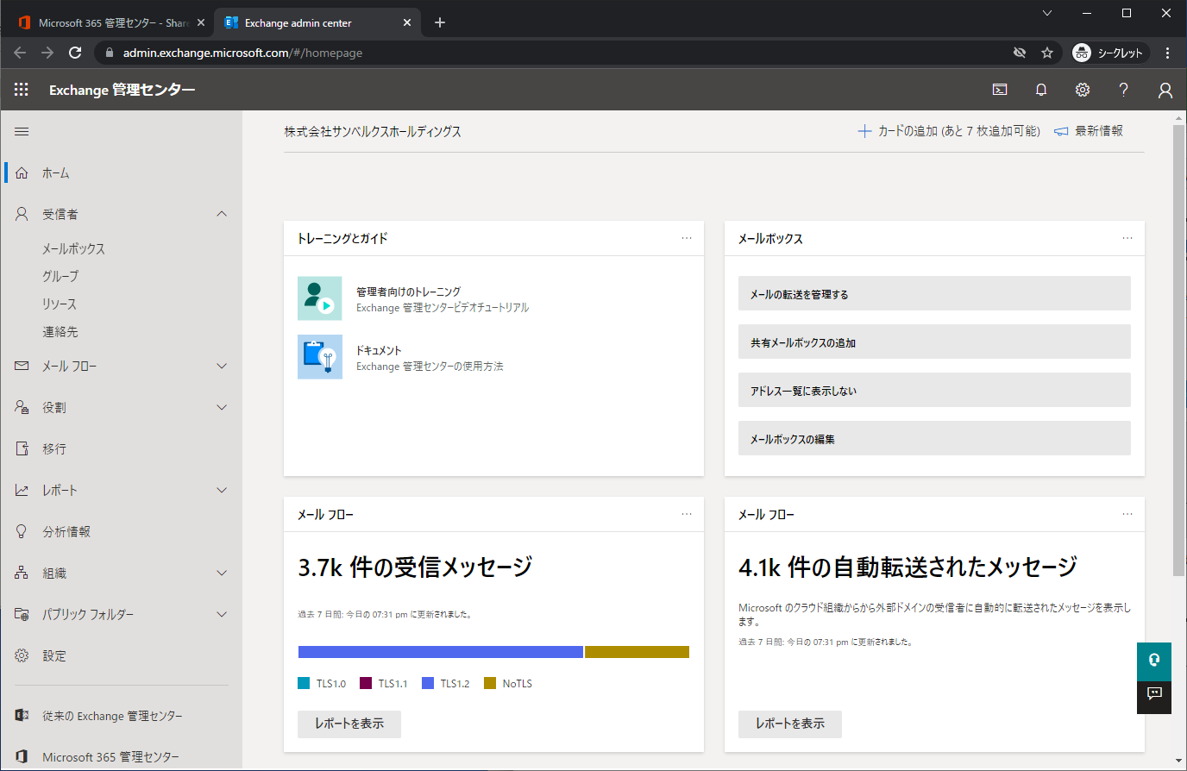

以上

